要件定義
要件定義

Isaraの模写コーディングを行う(下記URL)
URL:
https://inotaka.github.io/isara.copy/

すでにポートフォリオ1で模写コーディングを行い、ポートフォリオ２でオリジナルWebサイトを作成したが、
改めて原点に立ち返って、模写コーディングを行う。
理由：
基礎的な復習にもなるし、改めて自分の知らない技術も出てくることもあるのでスキルアップに最適だと思われる。
また、LP(ランディングページ)作成にもなる為、案件を獲得しやすくする意味で有効だと思われる。

★模写コーディングを行う上での注意点

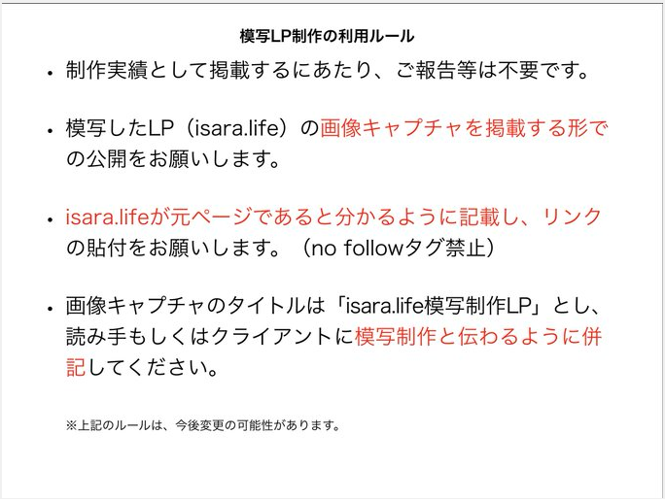

★作成の流れ

何が必要か事前に確認をして予測を立てておく

必要だと思われるもの
・画像や描画のソース
画像を一から作成することは基本不可能なので、あらかじめ模写コーディングサイトから必要な画像等の素材を保存しておく

・サイトの構成を確認
ヘッダーやフッター、メインとなるページのレイアウトはどの様に設計されているのか等

・レスポンシブ対応にする
一度作成したが、再度復習も兼ねて構築できるようにする

・使われている技術の確認
HTML,CSSはもちろんだが、JabascriptやJquery等はどこに使用されているのか(例えばボタンを押したら表示されたり、スライドするような動的な動作)確認しておく

課題点
レスポンシブサイトの細かな設定（画面サイズは2種類でなくさらに対応できるようにする）
よくある質問のクリックしたときに隠された場所が表示される方法(Jquery)
白い枠線の真ん中上部分のみ枠がない状態で表示する方法
小さいミニ画像の表示方法（2種類ある）
facebookの良いねボタンとシェアボタンの設置
黄色の要素の下に小さい三角形の形をした要素の表示
左上と右下にある白いかっこの表示方法

デザイン
img
tテキスト
お問い合わせページ移動

背景画像
テキスト2行

img

テキスト2行

テキスト2行

テキスト(背景白)

テキスト(背景は白、形は楕円形)

img
tテキスト
お問い合わせページ移動
最初は線は表示されてないが、
グラデーションの色が上から下に流れていくことで表示される。
一定時間たつと透明になる
右上の線は示される。
三本まとめてではない。
本の形

テキスト三行(白文字)

facebookのいいねボタン
facebookのシェアボタン

大きいテキスト文字

背景画像

テキスト文字7行

全ページからの背景画像

大きいテキスト文字2行

テキスト文字

テキスト文字(背景は白で線の色が黄色)
img
img
img
img
img
テキスト文字
テキスト文字
テキスト文字
テキスト文字
テキスト文字

背景画像
テキスト文字2行

テキスト
テキスト
テキスト

テキスト2行
テキスト2行
テキスト2行

テキスト(白文字、背景青色)

テキスト

テキスト文字
img
img
img
img
テキスト文字

テキスト2行

img
img
img

テキスト黄色
テキスト黄色
テキスト黄色

テキスト文字
テキスト文字
テキスト文字

テキスト（背景白色）

テキスト文字

背景画像

テキスト文字

img
img
img

テキスト
テキスト
テキスト

背景画像（前ページの続き）

img

テキスト

img

テキスト

テキスト（前ページの続き）

テキスト

img
テキスト

img
テキスト

img
テキスト

テキスト

てｓ

テキスト

テキスト
img

img
テキスト

img
テキスト

img
テキスト

img

img
テキスト

img

img
テキスト

img

img
テキスト

テキスト（白文字）

テキスト（白文字）

テキスト

テキスト

テキスト
テキスト
テキスト

背景画像
テキスト

テキスト

img
テキスト

資料請求フォーム

資料請求フォーム（前ページの続き)

送信ボタン

よくある質問

クリックすると隠れた部分が開かれる
ｖ

よくある質問の続き

ヘッダー
テキスト

facebookのいいねボタン
facebookのシェアボタン

